Stunting2024
Kabupaten / Kota | Stunting (%) | Stunting (95% CI) | Underweight (%) | Underweight (95% CI) | Severe Wasting (%) | Severe Wasting (95% CI) | Wasting (%) | Wasting (95% CI) | Overweight (%) | Overweight (95% CI)
Raja Ampat | 37.4 | 32.1 - 43.1 | 33.7 | 27.9 - 40.1 | 4.4 | 2.8 - 6.9 | 10.5 | 7.9 - 13.9 | 0.9 | 0.4 - 2.2
Sorong | 25.1 | 19.1 - 32.4 | 23.5 | 17.9 - 30.4 | 0.7 | 0.2 - 2.0 | 10.3 | 7.2 - 14.6 | 4.1 | 2.5 - 6.5
Sorong Selatan | 31.3 | 26.5 - 36.5 | 30.3 | 24.3 - 37.1 | 4.2 | 2.4 - 7.4 | 16.1 | 11.7 - 21.8 | 2.6 | 1.3 - 5.2
Maybrat | 30.7 | 23.5 - 37.8 | 24 | 17.2 - 30.9 | 1.3 | 0.0 - 2.9 | 6.4 | 4.1 - 8.6 | 1.3 | 0.7 - 1.9
Tambrauw | 37.9 | 31.6 - 44.1 | 26.5 | 19.1 - 33.9 | 2.2 | 0.6 - 3.9 | 8.7 | 6.0 - 11.5 | 1.1 | 0.6 - 1.7
Kota Sorong | 29.3 | 24.8 - 34.2 | 30.3 | 25.2 - 35.8 | 5.4 | 2.9 - 9.6 | 8.1 | 5.8 - 11.1 | 1.6 | 0.8 - 3.0

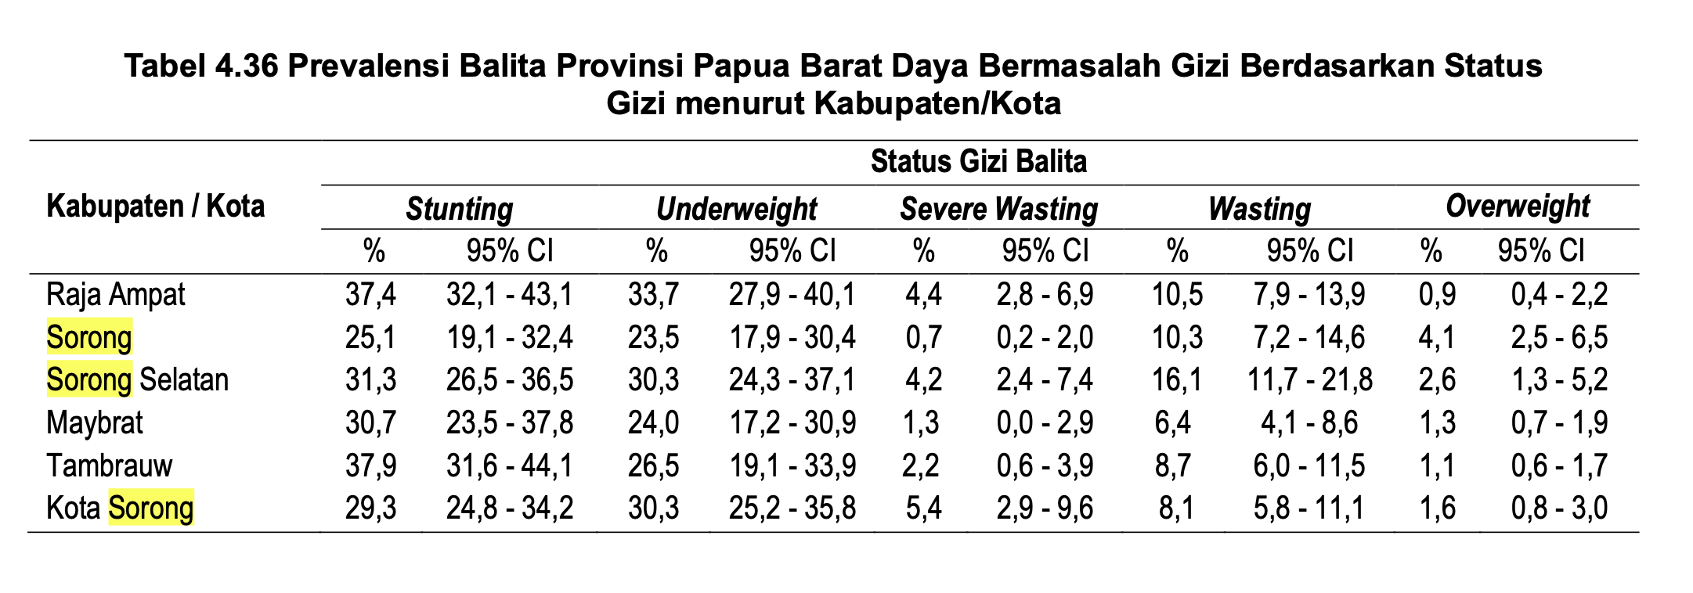

 | SSGI 2024

BirthNakes
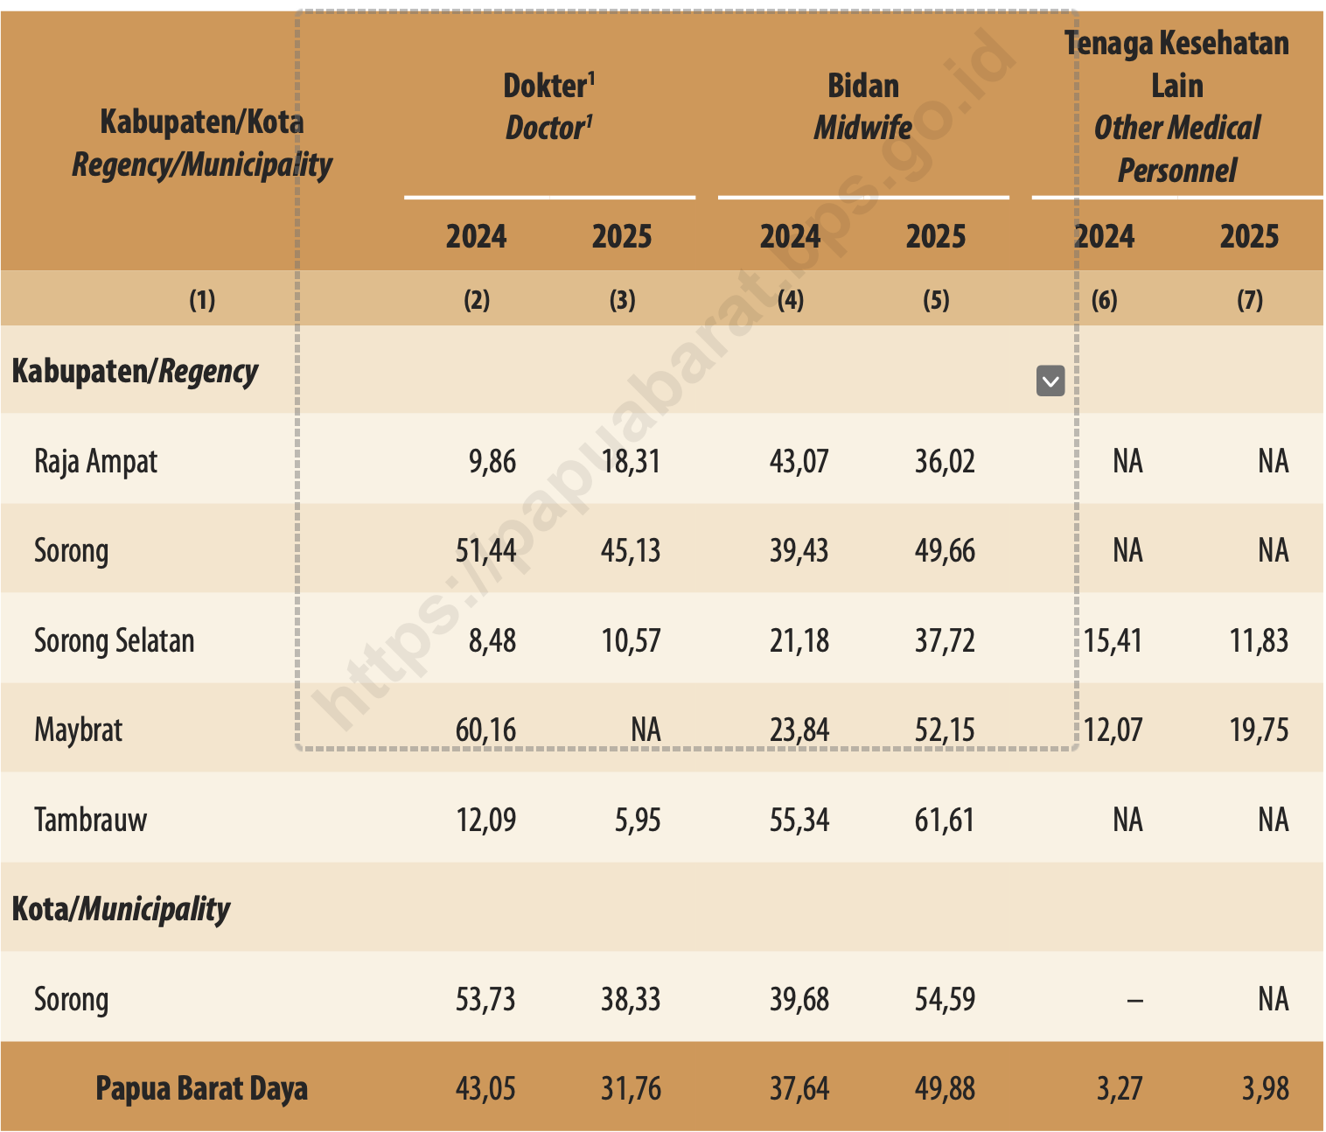
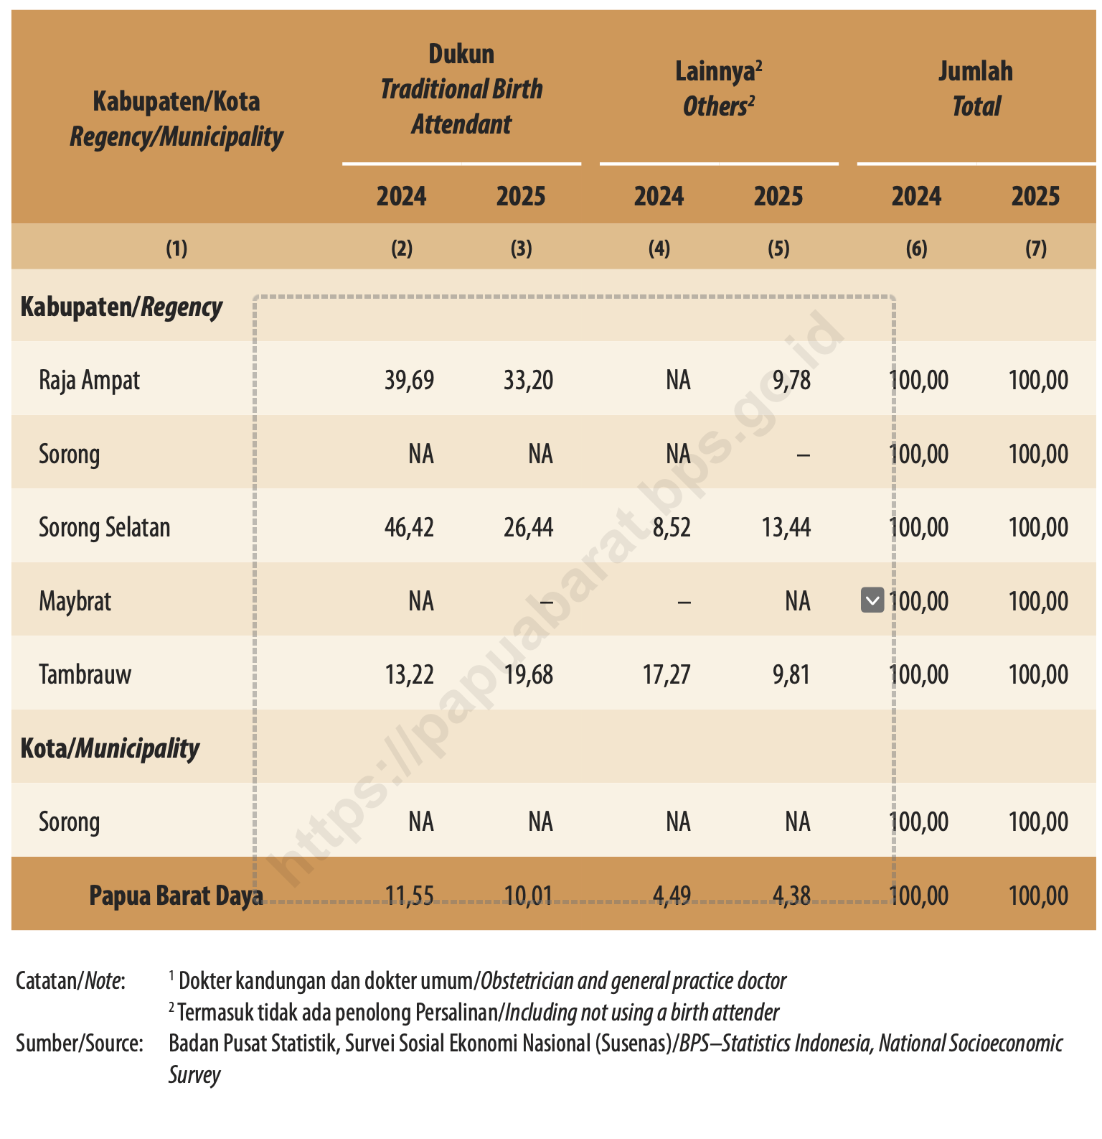
Kabupaten/Kota | Dokter 2024 | Dokter 2025 | Bidan 2024 | Bidan 2025 | Tenaga Kesehatan Lain 2024 | Tenaga Kesehatan Lain 2025 | Dukun 2024 | Dukun 2025 | Lainnya 2024 | Lainnya 2025 | NakesApapun | DukunDanLainnya | Jumlah 2024 | Jumlah 2025
Kabupaten/Regency
Raja Ampat | 9.86 | 18.31 | 43.07 | 36.02 | NA | NA | 39.69 | 33.2 | NA | 9.78 | 54.33 | 45.67 | 100 | 100
Sorong | 51.44 | 45.13 | 39.43 | 49.66 | NA | NA | NA | NA | NA | – | 94.79 | 5.21 | 100 | 100
Sorong Selatan | 8.48 | 10.57 | 21.18 | 37.72 | 15.41 | 11.83 | 46.42 | 26.44 | 8.52 | 13.44 | 60.12 | 39.88 | 100 | 100
Maybrat | 60.16 | NA | 23.84 | 52.15 | 12.07 | 19.75 | NA | – | – | NA | 71.9 | 28.1 | 100 | 100
Tambrauw | 12.09 | 5.95 | 55.34 | 61.61 | NA | NA | 13.22 | 19.68 | 17.27 | 9.81 | 67.56 | 32.44 | 100 | 100

Kota Sorong | 53.73 | 38.33 | 39.68 | 54.59 | – | NA | NA | NA | NA | NA | 92.92 | 7.08 | 100 | 100
Papua Barat Daya | 43.05 | 31.76 | 37.64 | 49.88 | 3.27 | 3.98 | 11.55 | 10.01 | 4.49 | 4.38 | 85.62 | 14.38 | 100 | 100

Percent Distribution of Ever Married Women Aged 15-49 Years Who Were Married or Had Ever Been Married and Who Had Live Birth Within the Last Two Years by Regency/ Municipality and Type of Person Providing Assistance During Delivery of the Last Birth in Papua Barat Daya Province, 2024 and 2025

Catatan/Note: 1 Dokter kandungan dan dokter umum/Obstetrician and general practice doctor 2 Termasuk tidak ada penolong Persalinan/Including not using a birth attender Sumber/Source: Badan Pusat Statistik, Survei Sosial Ekonomi Nasional (Susenas)/BPS–Statistics Indonesia, National Socioeconomic Survey

